Airport
松山
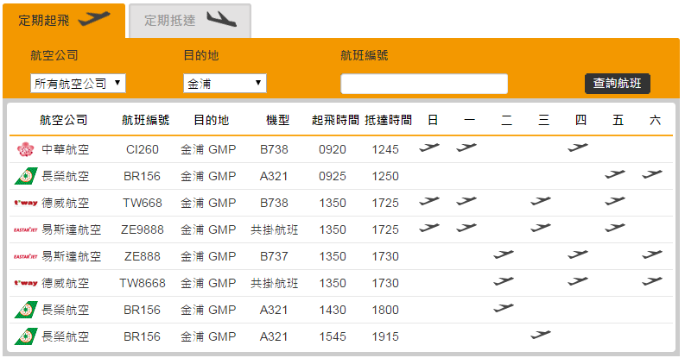

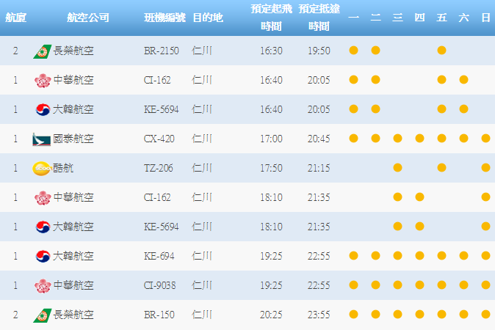
桃園
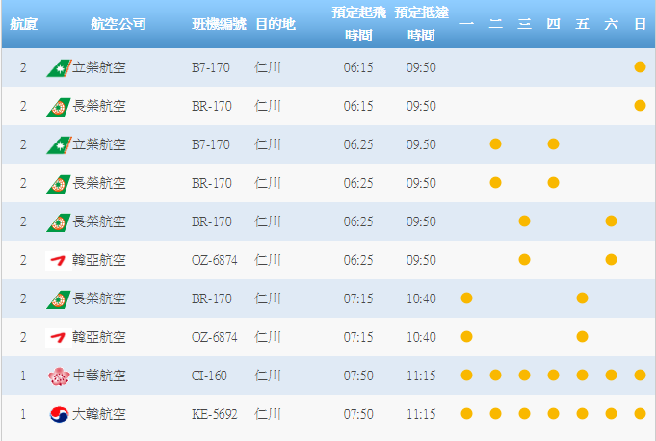
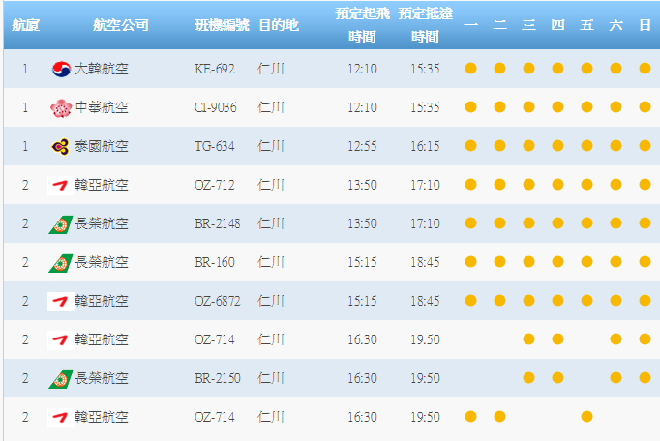

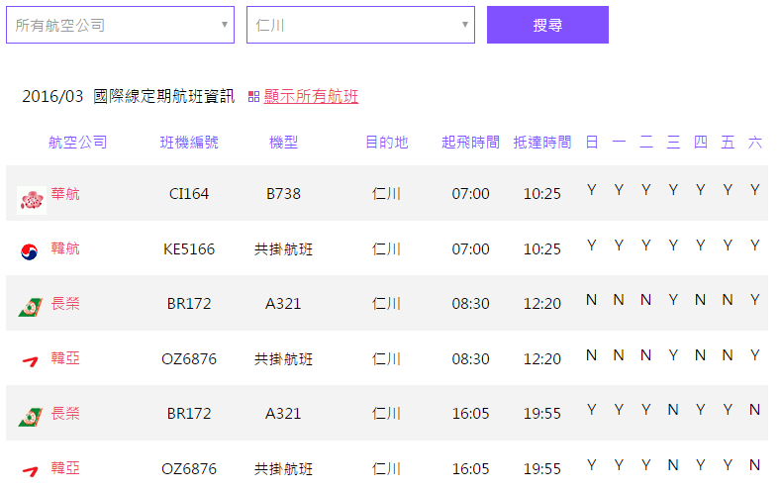
高雄

EvaAir
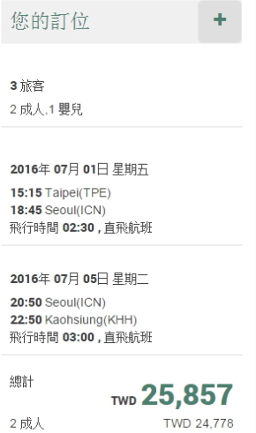
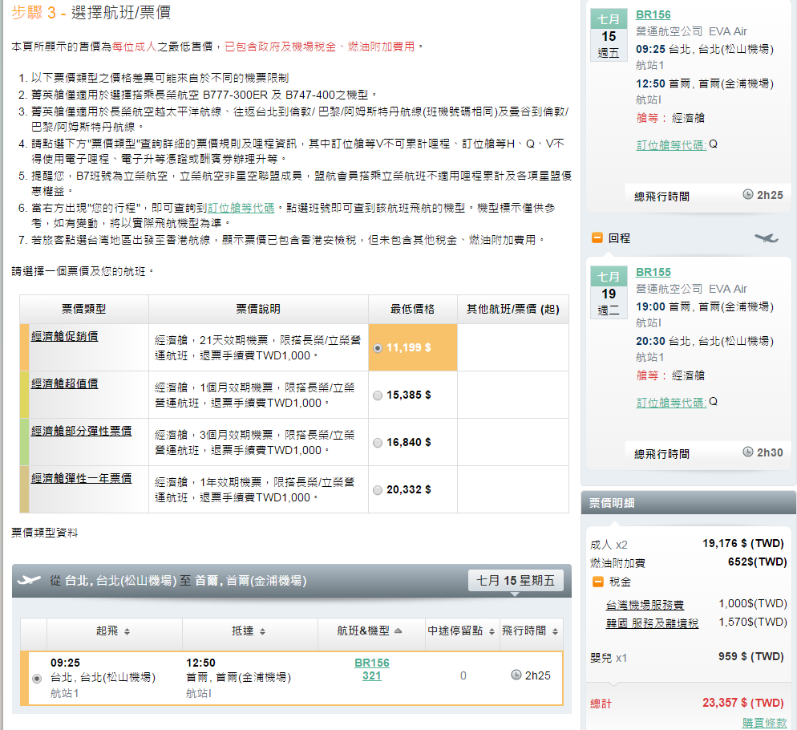

工作表4
 |  | Src | Dst | Delta | Slop
 | Y | 2 | 6 | 4 | 0.4
 | X | 2 | 12 | 10

 |  | 0.4 | 0.8 | 1.2 | 1.6 | 2 | 2.4 | 2.8 | 3.2 | 3.6
X | 2 | 3 | 4 | 5 | 6 | 7 | 8 | 9 | 10 | 11 | 12
Y | 2 | 2.4 | 2.8 | 3.2 | 3.6 | 4 | 4.4 | 4.8 | 5.2 | 5.6 | 6
Y' | 2 | 2 | 3 | 3 | 4 | 4 | 4 | 5 | 5 | 6 | 6

